Сцена, конструктив
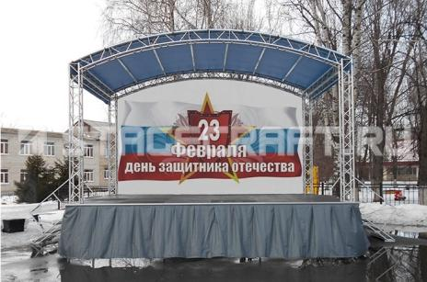
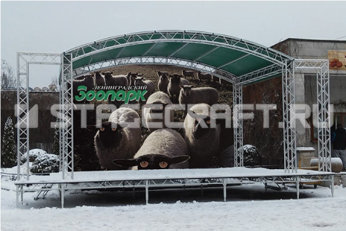
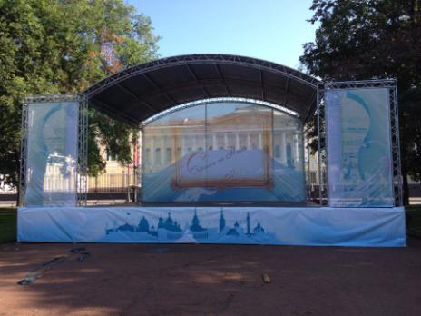
(812) 983-20-26 +7 (921) 599-43-24 http://ultech.net/ http://vk.com/ultech info@ultech.net
Цены на аренду не включают доставку, монтаж, обслуживание
Наименование | Подиумы | Цена за сутки | мера изм. | Цена за последующие сутки
Подиум, 1x1 м | 1 квадратный метр подиума. Высота: 1) 20-40 см, 2) 100-180 см. Покрытие - фанера, ковролин. Техническая юбка. | 500.00р. | м2 | 250.00р.
Подиум, 4х4 м | Лестница, юбка, ковролин | 8,000.00р. | шт. | 4,000.00р. | *Входит стоимость доставки и установки в пределах КАД, подиум может быть другого размера
Подиум, 6х4 м | Лестница, юбка, ковролин | 12,000.00р. | шт. | 6,000.00р. | *Входит стоимость доставки и установки в пределах КАД, подиум может быть другого размера
Подиум, 8х6 м | Лестница, юбка, ковролин | 24,000.00р. | шт. | 12,000.00р. | *Входит стоимость доставки и установки в пределах КАД, подиум может быть другого размера
Подиум, 12х10 м | Лестница, юбка, ковролин | 60,000.00р. | шт. | 30,000.00р. | *Входит стоимость доставки и установки в пределах КАД, подиум может быть другого размера
Наименование | Сценические комплексы | Цена за сутки | мера изм. | Цена за последующие сутки
Сцена с крышей, 6*4 м (фото 1) | Подиум Stagecraft, крыша Stagecraft, лестница, юбка, ковролин, задник | 24,000.00р. | шт. | 7,200.00р. | *Входит стоимость доставки и установки в пределах КАД
Сцена с крышей, 6*4 м, порталы (фото 3) | Подиум Stagecraft, крыша Stagecraft, лестница, юбка, ковролин, задник, порталы | 29,000.00р. | шт. | 8,700.00р. | *Входит стоимость доставки и установки в пределах КАД
Сцена с крышей, 8*6 м (фото 2) | Подиум Stagecraft, крыша Stagecraft, 2 лестницы, юбка, ковролин, задник | 44,000.00р. | шт. | 13,200.00р. | *Входит стоимость доставки и установки в пределах КАД
Сцена с крышей, 8*6 м, порталы (фото 4) | Подиум Stagecraft, крыша Stagecraft, 2 лестницы, юбка, ковролин, задник, порталы | 49,000.00р. | шт. | 14,700.00р. | *Входит стоимость доставки и установки в пределах КАД
Сцена с задником, 6*4 м (фото 5) | Подиум Stagecraft, лестница, юбка, ковролин, задник из ферм высотой 3 м от сцены | 17,000.00р. | шт. | 5,100.00р. | *Входит стоимость доставки и установки в пределах КАД, задник может быть другого размера
Сцена 8*6 м с крышей 9*7 м (фото 6) | Подиум Stagecraft, крыша Prolyte, 2 лестницы, юбка, задник. Моторные лебедки CM Loadstar, лебедочный пульт, коммутация, утяжеление | 80,000.00р. | шт. | 24,000.00р. | *Входит стоимость доставки и установки в пределах КАД
Сцена 10*8 с крышей 12*8 м (фото 7) | Подиум Stagecraft, крыша Prolyte, 2 лестницы, юбка, задник. Моторные лебедки CM Loadstar, лебедочный пульт, коммутация, утяжеление | 100,000.00р. | шт. | 30,000.00р. | *Входит стоимость доставки и установки в пределах КАД
Сцена 12*10 с крышей 15*13 м (фото 8) | Подиум Stagecraft, крыша Prolyte, 2 лестницы, юбка, задник. Моторные лебедки CM Loadstar, лебедочный пульт, коммутация, утяжеление | 150,000.00р. | шт. | 45,000.00р. | *Входит стоимость доставки и установки в пределах КАД
Сцена 6*4 с крышей и порталами Layher Event (фото 9) | Подиум Layher Event, крыша Layher Event, лестница, юбка, задник. | 35,000.00р. | шт. | 10,500.00р. | *Входит стоимость доставки и установки в пределах КАД
Сцена 8*6 с крышей и порталами Layher Event | Подиум Layher Event, крыша Layher Event, лестница, юбка, задник. | 70,000.00р. | шт. | 21,000.00р. | *Входит стоимость доставки и установки в пределах КАД
LAYHER | Конструкции из элементов Layher для установки светодиодных экранов, звукового, светового оборудования или баннеров | Звоните | шт. | Звоните
Сцена с крышей, 6*4 м (фото 10), арочная | Подиум Stagecraft, крыша Stagecraft арочная, лестница, юбка, ковролин, задник | 28,000.00р. | шт. | 8,400.00р. | *Входит стоимость доставки и установки в пределах КАД
Сцена с крышей, 6*4 м, порталы (фото 11), арочная | Подиум Stagecraft, крыша Stagecraft арочная, лестница, юбка, ковролин, задник, порталы | 33,000.00р. | шт. | 9,900.00р. | *Входит стоимость доставки и установки в пределах КАД
Сцена с крышей, 8*6 м (фото 12), арочная | Подиум Stagecraft, крыша Stagecraft арочная, 2 лестницы, юбка, ковролин, задник | 50,000.00р. | шт. | 15,000.00р. | *Входит стоимость доставки и установки в пределах КАД
Сцена с крышей, 8*6 м, порталы (фото 12), арочная | Подиум Stagecraft, крыша Stagecraft арочная, 2 лестницы, юбка, ковролин, задник, порталы | 55,000.00р. | шт. | 16,500.00р. | *Входит стоимость доставки и установки в пределах КАД
Наименование | Фермы, подъемники, стойки для светового оборудования | Цена за сутки | мера изм. | Цена за последующие сутки
Ферма Stagecraft ФТ250 | Ферма трилайт, толщина трубки - 40 мм, ширина фермы - 250 мм | 300.00р. | м. | 150.00р. | * Имеется возможность сборки конструкций различных форм и размеров
Ферма Prolyte H30V, H40V | Ферма квадролайт, ширина фермы - 300 мм или 400 мм | 350.00р. | м. | 175.00р.
Лебедка электрическая CM Loadstar | Лебедка электрическая. Грузоподъемность - 0,5 т. Цепь | 2,500.00р. | шт. | 1,250.00р.
Пульт управления электрическими лебедками, 4 канала | Пульт управления электрическими лебедками, 4 канала | 1,500.00р. | шт. | 750.00р.
American DJ ST-132 | Лебедочный подъемник. Максимальная высота - 4 м. Грузоподъемность - 85 кг | 1,000.00р. | шт. | 500.00р.
Work LW-255 R | Лебедочный подъемник. Максимальная высота - 5,3 м. Грузоподъемность - 120 кг | 2,000.00р. | шт. | 1,000.00р.
Телескопическая стойка с перекладиной | Телескопическая стойка с перекладиной для подвеса оборудования. Макс. Нагрузка - 30 кг. Высота - 2,5 м | 400.00р. | шт. | 200.00р.
Лебедочная стойка с перекладиной | Лебедочная стойка с перекладиной для подвеса оборудования. Максимальная высота - 4 м. Грузоподъемность - 85 кг | 800.00р. | шт. | 400.00р.

Фото 1 (Сцена с крышей, 6*4 м ) |  |  | Фото 2 (Сцена с крышей, 8*6 м) |  |  | Фото 3 (Сцена с крышей, 6*4 м, порталы)
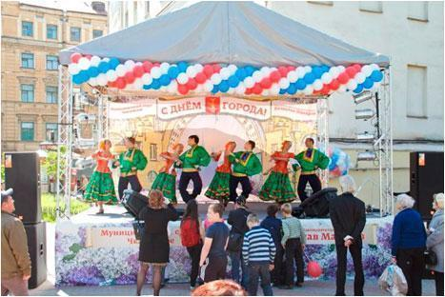
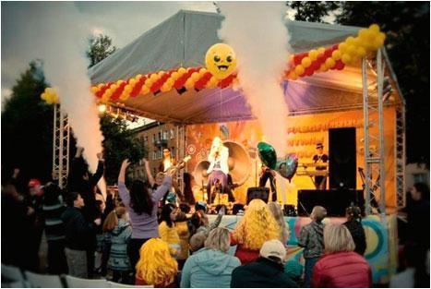
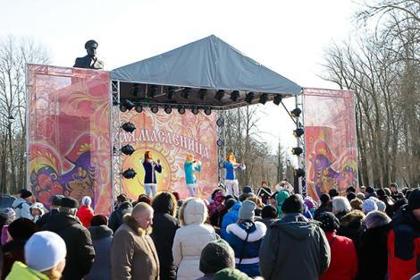

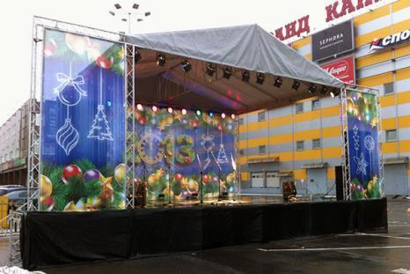
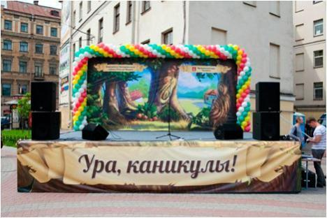
Фото 4 (Сцена с крышей, 8*6 м, порталы) |  |  | Фото 5 (Сцена с задником, 6*4 м) |  |  | Фото 6 (Сцена 8*6 м с крышей 9*7 м ), на фото также звуковые башни Layher

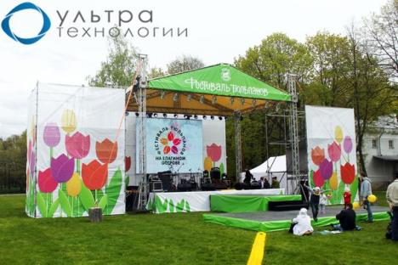

Фото 7 (Сцена 10*8 с крышей 12*8 м ), на фото также звуковые башни Layher |  |  |  | Фото 8 (Сцена 12*10 с крышей 15*13 м ) |  | Фото 9 (Сцена 6*4 с крышей и порталами Layher Event)
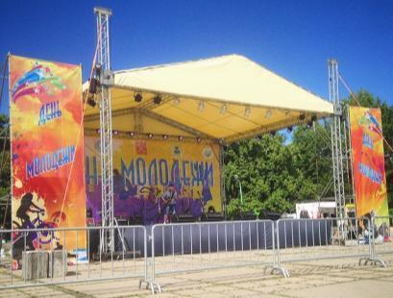


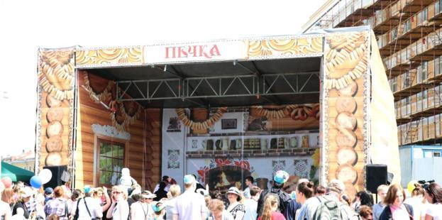

Фото 10 (Сцена с крышей, 6*4 м, арочная) |  |  | Фото 11 (Сцена с крышей, 6*4 м, арочная, порталы) |  |  | Фото 12 (Сцена с крышей, 8*6 м, арочная, порталы)

Шатры
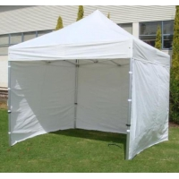
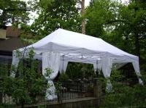
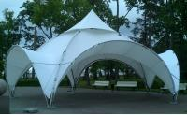
(812) 983-20-26 +7 (921) 599-43-24 http://ultech.net/ http://vk.com/ultech info@ultech.net
Наименование | Шатры | Цена за сутки | мера изм. | Цена за последующие сутки
Шатер Expotent, 4х4 м | Длина: 4 метра. Ширина: 4 метра. Высота: 3.8 метров. Площадь: 96 квадратных метра. Цвет: Белый | 6,000.00р. | м2 | 1,500.00р. | *Входит стоимость доставки и установки в пределах КАД
Шатер Expotent, 8х4 м | Длина: 4 метра. Ширина: 8 метров. Высота: 3.8 метров. Площадь: 96 квадратных метра. Цвет: Белый | 12,000.00р. | м2 | 3,000.00р. | *Входит стоимость доставки и установки в пределах КАД
Шатер Expotent, 8х8 м | Длина: 8 метров. Ширина: 8 метров. Высота: 3.8 метров. Площадь: 96 квадратных метра. Цвет: Белый | 24,000.00р. | м2 | 6,000.00р. | *Входит стоимость доставки и установки в пределах КАД
Шатер Expotent, 12х8 м | Длина: 8 метров. Ширина: 12 метров. Высота: 3.8 метров. Площадь: 96 квадратных метров. Цвет: Белый | 36,000.00р. | м2 | 9,000.00р. | *Входит стоимость доставки и установки в пределах КАД
Шатер Сферический, 9 м | Диаметр: 9 метров Высота: 3.8 метров. Площадь: 64 квадратных метра. Цвет: Белый | 25,000.00р. | м2 | 6,250.00р. | *Входит стоимость доставки и установки в пределах КАД
Наименование | Покрытия | Цена за сутки | мера изм. | Цена за последующие сутки
Брус |  | 300.00р. | м. | 75.00р.
Ковролин |  | 200.00р. | м. | 100.00р.

Фото 1 (Шатер Expotent, 4х4 м) |  | Фото 2 (Шатер Expotent, 8х4 м) |  |  |  | Фото 3 (Шатер Сферический, 9 м)

